Sheet1
我的房间

1 | 设计目的

 | 增加主角身世的代入感。

2 | 设计思路

 | 通过房间的装饰布局，主角换装，体现主角身份变化的差异，并在房间内提供换装功能。

3 | 我的房间界面

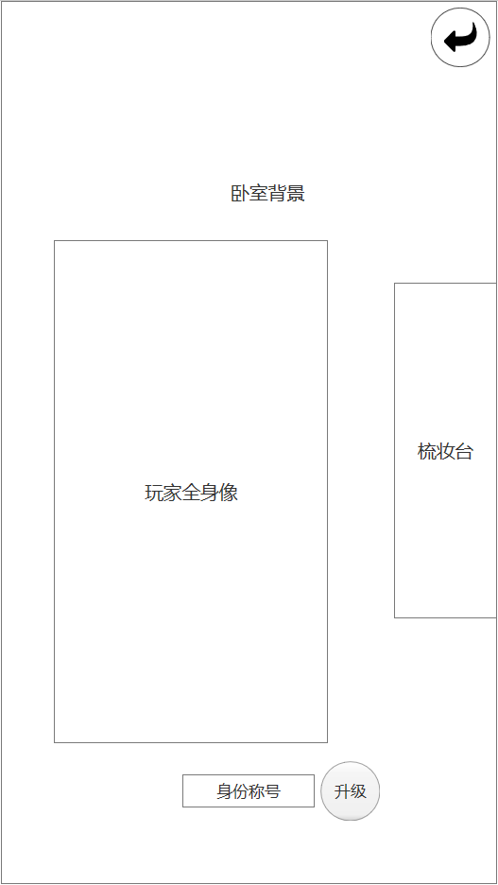
1
 |  |  |  | 序号 | 名称 | 操作说明 | 显示说明 | 修改备注
 |  |  |  | 1 | 返回按钮 | 单击，返回主界面
 |  |  |  | 2 | 梳妆台 | 单击，打开主角换装界面
 |  |  |  | 3 | 升级按钮 | 单击，打开主角升级界面

2

3

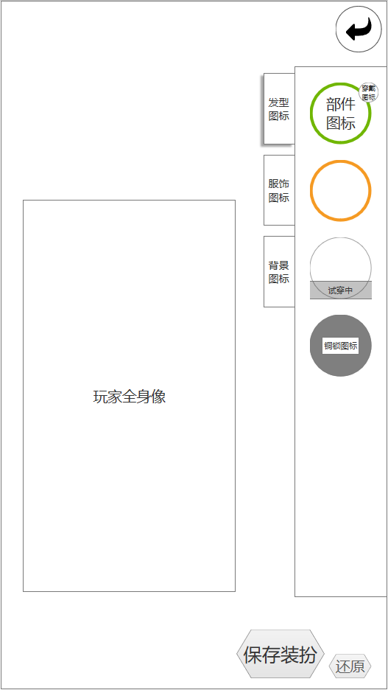
1
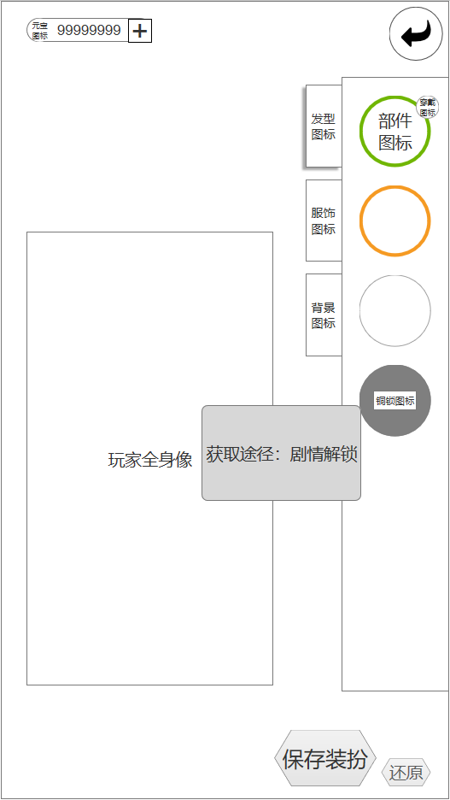
 | 3.1 | 换装界面
 |  |  | 图3.1.A |  |  |  |  |  |  | 图3.1.B
 |  |  |  | 序号 | 名称 | 操作说明 | 显示说明 | 修改备注
 |  |  |  | 1 | 返回按钮 | 单击，返回我的房间界面
 |  |  |  | 2 | 部位标签页 | 单击，切换标签页及部件列表内容 | 初始默认选中发型分页
2
3
 |  |  |  | 3 | 部件图标 | 单击 已拥有部件：选中部件直接试穿，左侧角色形象改变 未拥有部件：显示获取途径(图3.1.B) | 部件边框表示品质依次为： 白<绿<蓝<紫<橙<红 部件状态 已穿戴：右上角显示穿戴图标 已拥有并试穿：图标下方显示试穿中 已拥有无操作：仅显示图标及品质 未解锁：灰色遮罩，中间显示铜锁图标
 |  |  |  | 4 | 保存装扮按钮 | 单击，保存装扮修改
 |  |  |  | 5 | 还原按钮 | 单击，取消所有试穿部件

4
5

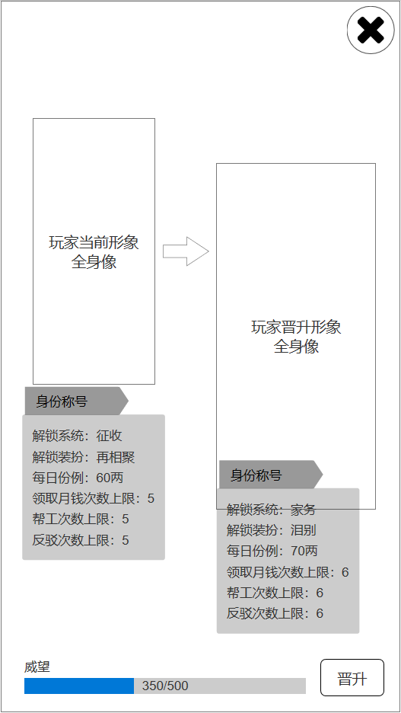

 | 3.2 | 升级界面
 |  |  | 图3.2.A |  |  |  |  |  | 图3.2.B
 |  |  |  | 序号 | 名称 | 操作说明 | 显示说明 | 修改备注
 |  |  |  | 1 | 关闭按钮 | 单击，返回我的房间界面
 |  |  |  | 2 | 晋升按钮 | 单击，提升玩家等级 | 威望值不足时，弹出提示信息（图3.2.B）

